Deník2
 | 0
 | 21
 | 43
 | 64
 | 100
 | 107
 | 129
 | 150
 | #N/A
 | #N/A
 | 0
 | 20
 | 40
 | 60
 | 80
 | 100
 | 120
 | 140
 | 160
 | 200

1 |  |  |  |  |  |  |  |  |  |  |  | 6
 |  | Body Max = |  | 7 | Body Cíl = |  | 4.67 |  |  |  |  |  |  | Body Max = |  | 10 | Body Cíl = |  | 5
 | APAT-2 | 1. Ovládání rychlosti (Speed Control) |  |  |  |  |  |  |  |  |  |  | APAT-2 | 6. Poziční hra na velkém prostoru (Large Area Position Play)
 | DATUM: | 2010-09-01 | 2010-09-02 | 2010-09-03 | 2010-09-04 | 2010-09-05 | 2010-09-06 | 2010-09-07 | 2010-09-08 |  |  |  | DATUM:
 | pokus-01 | 0 | 1 | 2 | 3 | 4 | 5 | 6 | 7 |  |  |  | pokus-01 | 0 | 1 | 2 | 3 | 4 | 5 | 6 | 7 | 8 | 10
 | pokus-02 |  |  |  |  | 5 |  |  |  |  |  |  | pokus-02
 | pokus-03 |  |  |  |  | 5 |  |  |  |  |  |  | pokus-03
 | pokus-04 |  |  |  |  |  |  |  |  |  |  |  | pokus-04
 | pokus-05 |  |  |  |  |  |  |  |  |  |  |  | pokus-05
 | pokus-06 |  |  |  |  |  |  |  |  |  |  |  | pokus-06
 | pokus-07 |  |  |  |  |  |  |  |  |  |  |  | pokus-07
 | pokus-08 |  |  |  |  |  |  |  |  |  |  |  | pokus-08
 | pokus-09 |  |  |  |  |  |  |  |  |  |  |  | pokus-09
 | pokus-10 |  |  |  |  |  |  |  |  |  |  |  | pokus-10
 | Průměr: | 0.00 | 1.00 | 2.00 | 3.00 | 4.67 | 5.00 | 6.00 | 7.00 |  |  |  | Průměr: | 0.00 | 1.00 | 2.00 | 3.00 | 4.00 | 5.00 | 6.00 | 7.00 | 8.00 | 10.00
 | Faktor: | 21.43 | 21.43 | 21.43 | 21.43 | 21.43 | 21.43 | 21.43 | 21.43 | 21.43 | 21.43 |  | Faktor: | 20.00 | 20.00 | 20.00 | 20.00 | 20.00 | 20.00 | 20.00 | 20.00 | 20.00 | 20.00
 | BODY: | 0 | 21 | 43 | 64 | 100 | 107 | 129 | 150 |  |  |  | BODY: | 0 | 20 | 40 | 60 | 80 | 100 | 120 | 140 | 160 | 200

 | 0
 | 33
 | 67
 | 100
 | 133
 | 167
 | #N/A
 | #N/A
 | #N/A
 | #N/A
 | 0
 | 25
 | 50
 | 75
 | 100
 | 125
 | 150
 | #N/A
 | #N/A
 | #N/A

2 |  |  |  |  |  |  |  |  |  |  |  | 7
 |  | Body Max = |  | 5 | Body Cíl = |  | 3 |  |  |  |  |  |  | Body Max = |  | 6 | Body Cíl = |  | 4
 | APAT-2 | 2. Přímost při stopu, náběhu a taháku (Straightness in Stop, Follow and Draw Shots) |  |  |  |  |  |  |  |  |  |  | APAT-2 | 7. Situace s koulemi na mantinelu (Frozen Rail Situations)
 | DATUM: |  |  |  |  |  |  |  |  |  |  |  | DATUM:
 | pokus-01 | 0 | 1 | 2 | 3 | 4 | 5 |  |  |  |  |  | pokus-01 | 0 | 1 | 2 | 3 | 4 | 5 | 6
 | pokus-02 |  |  |  |  |  |  |  |  |  |  |  | pokus-02
 | pokus-03 |  |  |  |  |  |  |  |  |  |  |  | pokus-03
 | pokus-04 |  |  |  |  |  |  |  |  |  |  |  | pokus-04
 | pokus-05 |  |  |  |  |  |  |  |  |  |  |  | pokus-05
 | pokus-06 |  |  |  |  |  |  |  |  |  |  |  | pokus-06
 | pokus-07 |  |  |  |  |  |  |  |  |  |  |  | pokus-07
 | pokus-08 |  |  |  |  |  |  |  |  |  |  |  | pokus-08
 | pokus-09 |  |  |  |  |  |  |  |  |  |  |  | pokus-09
 | pokus-10 |  |  |  |  |  |  |  |  |  |  |  | pokus-10
 | Průměr: | 0.00 | 1.00 | 2.00 | 3.00 | 4.00 | 5.00 |  |  |  |  |  | Průměr: | 0.00 | 1.00 | 2.00 | 3.00 | 4.00 | 5.00 | 6.00
 | Faktor: | 33.34 | 33.34 | 33.34 | 33.34 | 33.34 | 33.34 | 33.34 | 33.34 | 33.34 | 33.34 |  | Faktor: | 25.00 | 25.00 | 25.00 | 25.00 | 25.00 | 25.00 | 25.00 | 25.00 | 25.00 | 25.00
 | BODY: | 0 | 33 | 67 | 100 | 133 | 167 |  |  |  |  |  | BODY: | 0 | 25 | 50 | 75 | 100 | 125 | 150

 | 0
 | 14
 | 29
 | 43
 | 57
 | 71
 | 86
 | 100
 | 114
 | 143
 | 0
 | 20
 | 40
 | 60
 | 80
 | 100
 | 120
 | 140
 | 160
 | 200

3 |  |  |  |  |  |  |  |  |  |  |  | 8
 |  | Body Max = |  | 10 | Body Cíl = |  | 7 |  |  |  |  |  |  | Body Max = |  | 10 | Body Cíl = |  | 5
 | APAT-2 | 3. Efektivnost a ovládání strku (Shot Efficiency and Control) |  |  |  |  |  |  |  |  |  |  | APAT-2 | 8. Poziční hra na velkém prostoru, nekonečná (LargeArea Position Play, Continuous)
 | DATUM: |  |  |  |  |  |  |  |  |  |  |  | DATUM:
 | pokus-01 | 0 | 1 | 2 | 3 | 4 | 5 | 6 | 7 | 8 | 10 |  | pokus-01 | 0 | 1 | 2 | 3 | 4 | 5 | 6 | 7 | 8 | 10
 | pokus-02 |  |  |  |  |  |  |  |  |  |  |  | pokus-02
 | pokus-03 |  |  |  |  |  |  |  |  |  |  |  | pokus-03
 | pokus-04 |  |  |  |  |  |  |  |  |  |  |  | pokus-04
 | pokus-05 |  |  |  |  |  |  |  |  |  |  |  | pokus-05
 | pokus-06 |  |  |  |  |  |  |  |  |  |  |  | pokus-06
 | pokus-07 |  |  |  |  |  |  |  |  |  |  |  | pokus-07
 | pokus-08 |  |  |  |  |  |  |  |  |  |  |  | pokus-08
 | pokus-09 |  |  |  |  |  |  |  |  |  |  |  | pokus-09
 | pokus-10 |  |  |  |  |  |  |  |  |  |  |  | pokus-10
 | Průměr: | 0.00 | 1.00 | 2.00 | 3.00 | 4.00 | 5.00 | 6.00 | 7.00 | 8.00 | 10.00 |  | Průměr: | 0.00 | 1.00 | 2.00 | 3.00 | 4.00 | 5.00 | 6.00 | 7.00 | 8.00 | 10.00
 | Faktor: | 14.28 | 14.28 | 14.28 | 14.28 | 14.28 | 14.28 | 14.28 | 14.28 | 14.28 | 14.28 |  | Faktor: | 20.00 | 20.00 | 20.00 | 20.00 | 20.00 | 20.00 | 20.00 | 20.00 | 20.00 | 20.00
 | BODY: | 0 | 14 | 29 | 43 | 57 | 71 | 86 | 100 | 114 | 143 |  | BODY: | 0 | 20 | 40 | 60 | 80 | 100 | 120 | 140 | 160 | 200

 | 13
 | 25
 | 38
 | 63
 | 100
 | #N/A
 | #N/A
 | #N/A
 | #N/A
 | #N/A
 | 25
 | 50
 | 150
 | #N/A
 | #N/A
 | #N/A
 | #N/A
 | #N/A
 | #N/A
 | #N/A

4 |  |  |  |  |  |  |  |  |  |  |  | 9
 |  | Body Max = |  | 10 | Body Cíl = |  | 8 |  |  |  |  |  |  | Body Max = |  | 6 | Body Cíl = |  | 4
 | APAT-2 | 4. Potápění (Shot Making) |  |  |  |  |  |  |  |  |  |  | APAT-2 | 9. Véčka (Bank Shots)
 | DATUM: |  |  |  |  |  |  |  |  |  |  |  | DATUM:
 | pokus-01 | 1 | 2 | 3 | 5 | 8 |  |  |  |  |  |  | pokus-01 | 1 | 2 | 6
 | pokus-02 |  |  |  |  |  |  |  |  |  |  |  | pokus-02
 | pokus-03 |  |  |  |  |  |  |  |  |  |  |  | pokus-03
 | pokus-04 |  |  |  |  |  |  |  |  |  |  |  | pokus-04
 | pokus-05 |  |  |  |  |  |  |  |  |  |  |  | pokus-05
 | pokus-06 |  |  |  |  |  |  |  |  |  |  |  | pokus-06
 | pokus-07 |  |  |  |  |  |  |  |  |  |  |  | pokus-07
 | pokus-08 |  |  |  |  |  |  |  |  |  |  |  | pokus-08
 | pokus-09 |  |  |  |  |  |  |  |  |  |  |  | pokus-09
 | pokus-10 |  |  |  |  |  |  |  |  |  |  |  | pokus-10
 | Průměr: | 1.00 | 2.00 | 3.00 | 5.00 | 8.00 |  |  |  |  |  |  | Průměr: | 1.00 | 2.00 | 6.00
 | Faktor: | 12.50 | 12.50 | 12.50 | 12.50 | 12.50 | 12.50 | 12.50 | 12.50 | 12.50 | 12.50 |  | Faktor: | 25.00 | 25.00 | 25.00 | 25.00 | 25.00 | 25.00 | 25.00 | 25.00 | 25.00 | 25.00
 | BODY: | 13 | 25 | 38 | 63 | 100 |  |  |  |  |  |  | BODY: | 25 | 50 | 150

 | 15
 | 30
 | 60
 | 75
 | 90
 | 100
 | 120
 | #N/A
 | #N/A
 | #N/A
 | 33
 | 67
 | 100
 | 133
 | #N/A
 | #N/A
 | #N/A
 | #N/A
 | #N/A
 | #N/A

5 |  |  |  |  |  |  |  |  |  |  |  | 10
 |  | Body Max = |  | 10 | Body Cíl = |  | 6.67 |  |  |  |  |  |  | Body Max = |  | 9 | Body Cíl = |  | 6
 | APAT-2 | 5. Poziční hra na malém prostoru (Small Area Position Play) |  |  |  |  |  |  |  |  |  |  | APAT-2 | 10. Devítková situace (9-Ball Situation)
 | DATUM: |  |  |  |  |  |  |  |  |  |  |  | DATUM:
 | pokus-01 | 1 | 2 | 4 | 5 | 6 | 7 | 8 |  |  |  |  | pokus-01 | 2 | 4 | 6 | 8
 | pokus-02 |  |  |  |  |  | 7 |  |  |  |  |  | pokus-02
 | pokus-03 |  |  |  |  |  | 6 |  |  |  |  |  | pokus-03
 | pokus-04 |  |  |  |  |  |  |  |  |  |  |  | pokus-04
 | pokus-05 |  |  |  |  |  |  |  |  |  |  |  | pokus-05
 | pokus-06 |  |  |  |  |  |  |  |  |  |  |  | pokus-06
 | pokus-07 |  |  |  |  |  |  |  |  |  |  |  | pokus-07
 | pokus-08 |  |  |  |  |  |  |  |  |  |  |  | pokus-08
 | pokus-09 |  |  |  |  |  |  |  |  |  |  |  | pokus-09
 | pokus-10 |  |  |  |  |  |  |  |  |  |  |  | pokus-10
 | Průměr: | 1.00 | 2.00 | 4.00 | 5.00 | 6.00 | 6.67 | 8.00 |  |  |  |  | Průměr: | 2.00 | 4.00 | 6.00 | 8.00
 | Faktor: | 15.00 | 15.00 | 15.00 | 15.00 | 15.00 | 15.00 | 15.00 | 15.00 | 15.00 | 15.00 |  | Faktor: | 16.66 | 16.66 | 16.66 | 16.66 | 16.66 | 16.66 | 16.66 | 16.66 | 16.66 | 16.66
 | BODY: | 15 | 30 | 60 | 75 | 90 | 100 | 120 |  |  |  |  | BODY: | 33 | 67 | 100 | 133

APAT-2
 | APAT-2 - POPIS DRILLŮ A JEJICH REŽIMU
❶
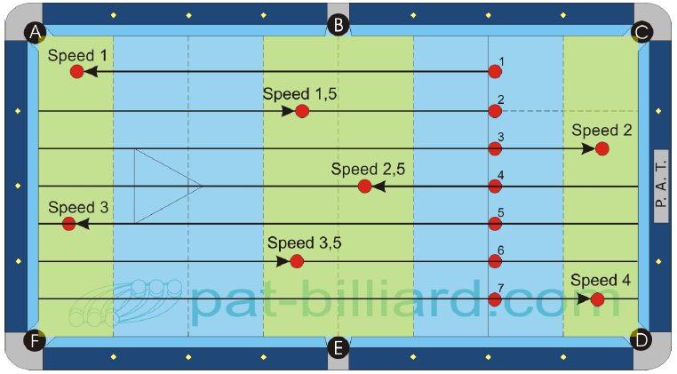 |  |  |  |  |  |  |  |  |  |  | 1. Ovládání rychlosti (Speed Control) Hraj koule v pořadí do jejich odpovídajících cílových zón. Koule není třeba stavět předčasně. Následně zahraj kouli 2 do cílové zóny 1.5. Pokračuj zahráním koulí 3 až 7 do jejich odpovídajících zón. Následně zahraj kouli 2 do cílové zóny 1.5. Pokračuj zahráním koulí 3 až 7 do jejich odpovídajících zón. Každá cílová zóna je 2 diamanty dlouhá. Cílem tohoto cvičení je testování tvého tempa, takže určené zóny jsou platné v celé šířce stolu. Přesto zahraná koule nesmí zasáhnout žádnou barevnou kouli ani podélný mantinel. Pokud k tomu dojde, za takový strk nedostaneš bod, i kdyby strk skončil ve správné cílové zóně. Dokážeš úspěšně zahrát všech 7 koulí do jejich odpovídajících cílových zón? Jaký je tvůj průměr? Průměr x Faktor = Skóre % Průběh testu: 3 série po 7 koulích (celkem 21 koulí)

 | B.i.H. | Scratch | Order | Jump | Bank | Kick | Combo | Kiss | Carom | Rail
 | Line | No | Yes | No | Yes | No | No | Yes | No | Yes

❷
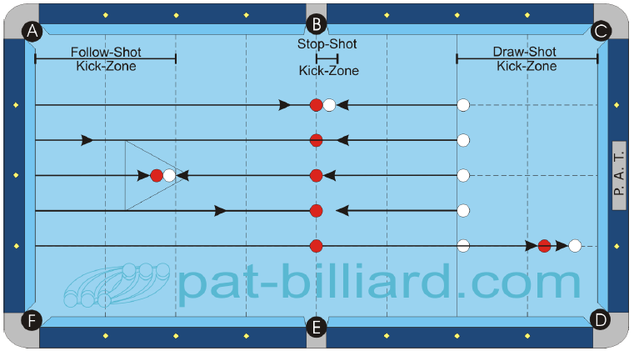 |  |  |  |  |  |  |  |  |  |  | 2. Přímost při stopu, náběhu a taháku (Straightness in Stop, Follow and Draw Shots) Umísti 5 barevných koulí podle diagramu na střed stolu s odstupem půl diamantu mezi koulemi. Začni s bílou koulí v ruce v záhlaví s umístěním co nejlépe napřímo s určenou barevnou koulí. Zahraj prvních pět koulí jako stopšoty. Barevná koule by měla putovat k zadnímu mantinelu, odrazit se zpět a při návratu opětovaně zasáhnout bílou kouli. To ti ukáže, nakolik přímý máš strk! Zahraj následujících pět koulí jako náběh a dalších 5 nato jako tahák. Věnuj pozornost předepsaným „nárazovým zónám“ v diagramu. K druhému nárazu barevné a bílé koule by mělo dojít v této zóně. (Poznámka: pro získání průměru je nejspíš nutno sečíst výsledky za všechny tři odehrané pětice a výsledek vydělit třemi) Průběh testu: 5 koulí stopšot, 5 koulí náběh, 5 koulí tahák (celkem 15 koulí) Jaký je tvůj průměr? Průměr x Faktor = Skóre %

 | B.i.H. | Scratch | Order | Jump | Bank | Kick | Combo | Kiss | Carom | Rail
 | Line | No | Yes | No | Yes | No | No | Yes | No | Yes

❸a
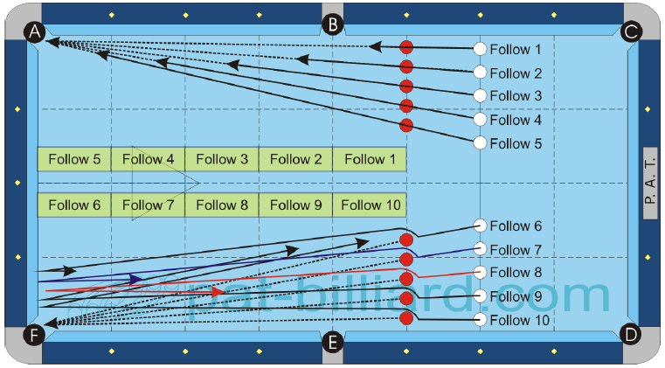 |  |  |  |  |  |  |  |  |  |  | 3. Efektivnost a ovládání strku (Shot Efficiency and Control) 03a: Umísti 10 barevných koulí podle diagramu podél čáry na třetím diamantu s minimální mezerou jedné koule mezi vnější koulí a mantinelem. Začni s koulí v ruce v záhlaví. Musíš potopit barevnou kouli a bílá koule musí dojít do předepsané cílové zóny, abys získal jeden bod. Každá cílová zóna je jeden diamant dlouhá a platí přes celou šířku stolu. Začni s cílovou zónou 1 a pokračuj v pořadí k F10.

 | B.i.H. | Scratch | Order | Jump | Bank | Kick | Combo | Kiss | Carom | Rail
 | Limited | No | Yes | No | No | No | No | No | No | Yes

❸b
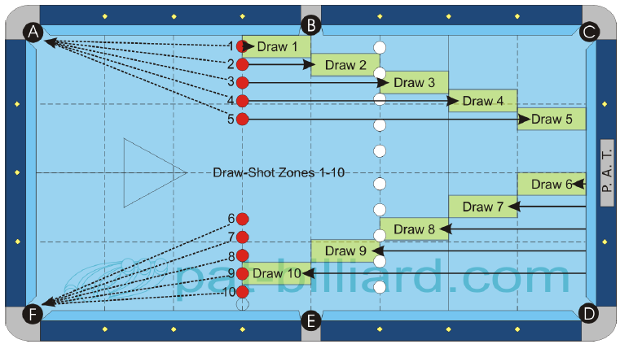 |  |  |  |  |  |  |  |  |  |  | 3. Efektivnost a ovládání strku (Shot Efficiency and Control) 03b: To samé jako v 03a s tím rozdílem, že vzdálenost barevných koulí od bílé je nyní dva diamanty s bílou koulí v ruce na třetí diamantové čáře. Zkus dostat tahákem bílou kouli do předepsaných cílových zón. Průběh testu: 1 série o 10 koulích náběh + 2 série po 10 koulích tahák (celkem 30 koulí)

 | B.i.H. | Scratch | Order | Jump | Bank | Kick | Combo | Kiss | Carom | Rail
 | Limited | No | Yes | No | No | No | No | No | No | Yes

❹
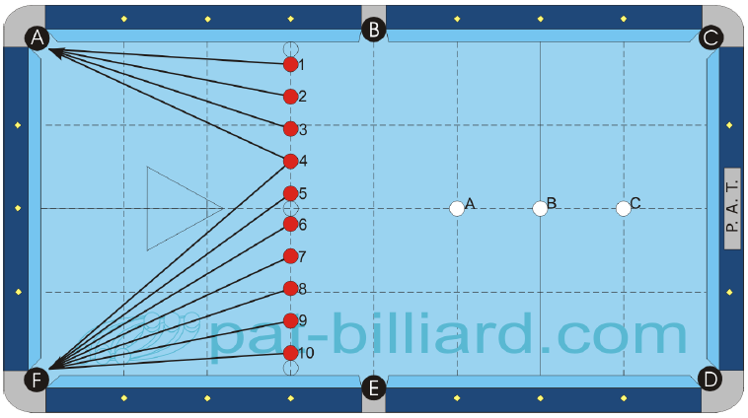 |  |  |  |  |  |  |  |  |  |  | 4. Potápění (Shot Making) Umísti 10 barevných koulí podle diagramu. Koule 1 a 10 leží jednu kouli od mantinelu. Mezi koulemi 5 a 6 je rovněž mezera na jednu kouli. Zbytek místa rozděl rovnoměrně mezi zbývající barevné koule. Po zahájení drilu nelze provádět žádné korekce jejich rozmístění. A) Odehraj barevné koule v pořadí s umístěním bílé koule na pozici ’A‘. Bílá koule nesmí zasáhnout žádnou jinou barevnou kouli ani nesmí spadnout do kapsy. Koule 1 až 4 směřují do kapsy A a koule 5 až 10 směřují do kapsy F. B) To samé, pouze výchozí pozice pro bílou kouli je ’B‘. Kouli 4 můžeš hrát jak do kapsy A nebo F. C) To samé jako B s tím že bílou kouli hraješ z pozice C Kolik koulí dokážeš potopit v průměru? Průměr x Faktor = Skóre % (pro získání průměru je nejspíš nutné sečíst výsledky za všechny tři části a výsledek vydělit třemi) Průběh testu: tři série po 10 koulích (celkem 30 koulí)

 | B.i.H. | Scratch | Order | Jump | Bank | Kick | Combo | Kiss | Carom | Rail
 | No | No | Yes | No | No | No | No | No | No | Yes

❺a
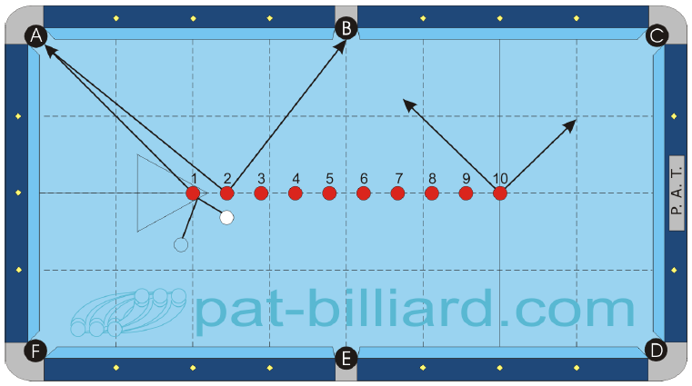 |  |  |  |  |  |  |  |  |  |  | 5. Poziční hra na malém prostoru (Small Area Position Play) 05a: Rozmísti barevné koule podle diagramu. Koule 1 leží na zadním bodu a koule 10 na předním bodu. Mezery mezi koulemi rozděl rovnoměrně. Začni s bílou koulí v ruce kdekoliv na stole. Odehraj koule v pořadí od koule 1 nebo od koule 10. Bílá kole nesmí zasáhnout žádnou jinou barevnou kouli ani spadnout do kapsy. K dispozici jsou pouze kapsy A, B a C.

 | B.i.H. | Scratch | Order | Jump | Bank | Kick | Combo | Kiss | Carom | Rail
 | Yes | No | Yes | No | No | Yes | No | No | No | Yes

❺b
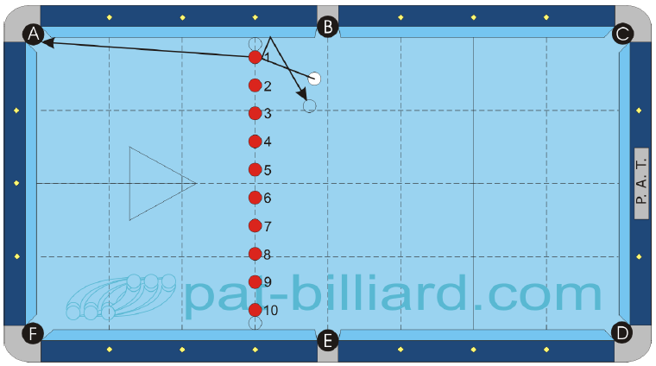 |  |  |  |  |  |  |  |  |  |  | 5. Poziční hra na malém prostoru (Small Area Position Play) 05b: Stejná pravidla jako pro 05a s tím, že k dispozici jsou pouze kapsy A a F. Koule 1 a 10 leží na jednu kouli od mantinelu. Zbývající místo rozděl pravidelně mezi zbytek koulí. Průběh testu: 3 série po 10 koulích podle 05a + 3 série po 10 koulích podle 05b (celkem 60 koulí)

 | B.i.H. | Scratch | Order | Jump | Bank | Kick | Combo | Kiss | Carom | Rail
 | Yes | No | Yes | No | No | Yes | No | No | No | Yes

❻a
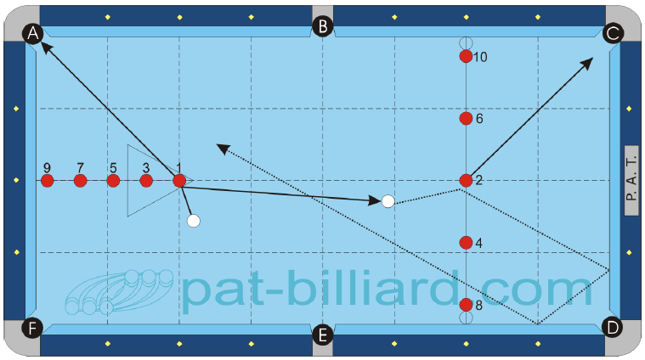 |  |  |  |  |  |  |  |  |  |  | 6. Poziční hra na velkém prostoru (Large Area Position Play) 06a: Umísti 10 barevných koulí podle diagramu. Koule 8 a 10 leží jednu kouli od mantinelu, koule 9 leží půl koule od mantinelu. Začni s bílou koulí v ruce a potápěj koule v povinném pořadí. Bílá koule nesmí zasáhnout žádnou jinou barevnou kouli ani spadnout do kapsy. K dispozici jsou všechny kapsy.

 | B.i.H. | Scratch | Order | Jump | Bank | Kick | Combo | Kiss | Carom | Rail
 | Yes | No | Yes | Yes | No | Yes | No | No | No | Yes

❻b
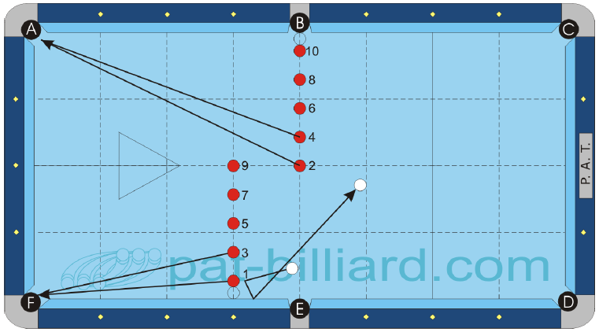 |  |  |  |  |  |  |  |  |  |  | 6. Poziční hra na velkém prostoru (Large Area Position Play) 06b: Stejná pravidla jako pro 06a. Koule 10 leží jednu kouli od hrany otvoru v kapse. Koule 2 a 9 leží na podélná středové čáře. Koule 1 leží jednu kouli od mantinelu. Liché koule je nutno zahrát do kapsy F, sudé koule do kapsy A. Průměr x Faktor = Skóre % Průběh testu: 3 náběhy po 10 koulích podle 06a + 3 náběhy po 10 koulích podle 06b

 | B.i.H. | Scratch | Order | Jump | Bank | Kick | Combo | Kiss | Carom | Rail
 | Yes | No | Yes | Yes | No | Yes | No | No | No | Yes

❼a
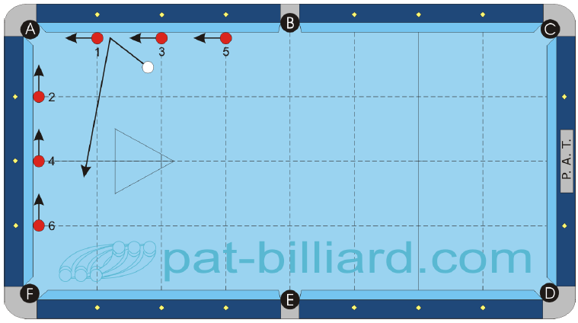 |  |  |  |  |  |  |  |  |  |  | 7. Situace s koulemi na mantinelu (Frozen Rail Situations) 07a: Rozmísti 6 barevných koulí podél mantinelů podle diagramu 07a. Začni s bílou koulí v ruce s povinným zahráním barevné koule do kapsy A. Bílá koule nesmí zasáhnout jinou barevnou kouli ani spadnout do kapsy.

 | B.i.H. | Scratch | Order | Jump | Bank | Kick | Combo | Kiss | Carom | Rail
 | Yes | No | Yes | No | No | Yes | No | No | No | Yes

❼b
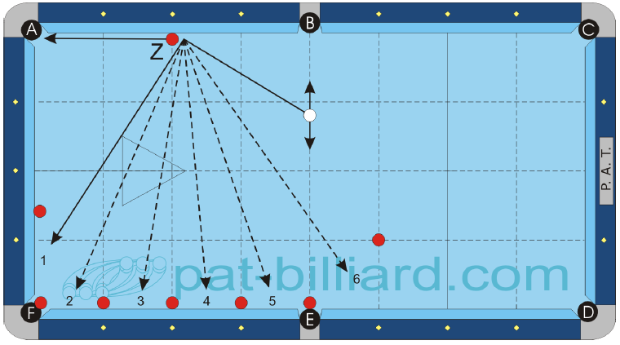 |  |  |  |  |  |  |  |  |  |  | 7. Situace s koulemi na mantinelu (Frozen Rail Situations) 07b: Rozmísti 8 barevných koulí podle diagramu 07b. Začni s bílou koulí v ruce před každým strkem. Zahrej kouli Z do kapsy A s tím, že bílá koule poté zasáhne mantinel v mezeře 1. Při příštím strku musí bílá koule zasáhnout mantinel v mezeře 2. Pro zisk bodu musíš potopit kouli Z a zasáhnout mantinel na správném místě pro daný strk. Bílá koule nesmí zasáhnout víc než jeden mantinel po potopení koule Z. Průběh testu: tři náběhy po 6 koulích podle 07a + tři série po 6 koulích podle 07b (celkem 36 koulí)

 | B.i.H. | Scratch | Order | Jump | Bank | Kick | Combo | Kiss | Carom | Rail
 | Yes | No | Yes | Yes | No | Yes | No | No | No | Yes

❽
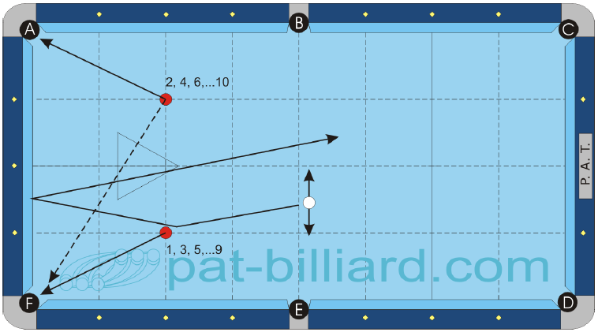 |  |  |  |  |  |  |  |  |  |  | 8. Poziční hra na velkém prostoru, nekonečná (LargeArea Position Play, Continuous) Umísti barevné koule 1 a 2 podle diagramu na průsečíky diamantových čar. Začni s bílou koulí v ruce před příčnou středovou čarou. Zahraj kouli 1 do kapsy A nebo F s přemístěním bílé koule zpět před středovou čáru s přívodem na potopení koule 2. Pokračuj koulí 2 s přívodem na potopení koule z původní pozice koule 1. Po potopení obou koulí umísti na jejich původní místa koule 3 a 4. Pokračuj v tomto postupu, dokud neodehraješ koule 9 a 10. Toto cvičení můžeš hrát v nekonečné podobě, ale pro potřeby testu je nejvyšší možné skóre 10. Pro test zahraj tři náběhy. Pro přetestování nebo pro obecný trénink doporučujeme 10 náběhů. Průměr x Faktor = Skóre % Průběh testu: tři série po 10 koulích (celkem 30 koulí)

 | B.i.H. | Scratch | Order | Jump | Bank | Kick | Combo | Kiss | Carom | Rail
 | Limited | No | Yes | No | No | Yes | No | No | No | Yes

❾a
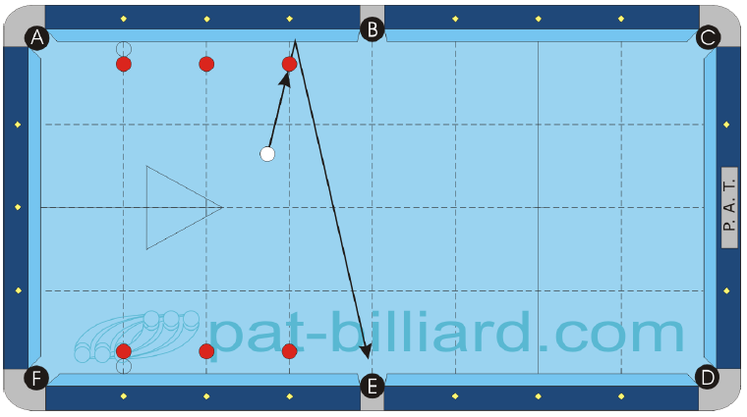 |  |  |  |  |  |  |  |  |  |  | 9. Véčka (Bank Shots) 09a: Umísti 6 barevných koulí podle diagramu ve vzdálenosti jedné koule od mantinelu proti odpovídajícím diamantům. Začni s bílou koulí v ruce před každým strkem. Všechny kapsy jsou k dispozici, ale musejí být hlášeny.

 | B.i.H. | Scratch | Order | Jump | Bank | Kick | Combo | Kiss | Carom | Rail
 | Yes | No | Yes | No | Yes | No | No | No | No | Yes

❾b
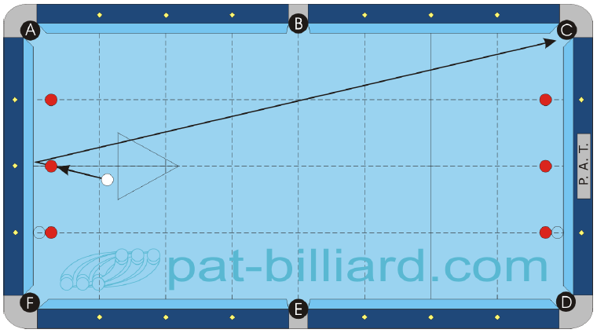 |  |  |  |  |  |  |  |  |  |  | 9. Véčka (Bank Shots) 09b: Umísti 6 barevných koulí podle diagramu ve vzdálenosti jedné koule od mantinelu proti odpovídajícím diamantům. Začni s bílou koulí v ruce před každým strkem. Všechny kapsy jsou k dispozici, ale musejí být hlášeny. Průběh testu: kvůli dodržení jednotného rozpisu všech testů na tři pokusy by se měly hrát tři série po 6 koulích podle 096a + tři série po 6 koulích podle 09b.

 | B.i.H. | Scratch | Order | Jump | Bank | Kick | Combo | Kiss | Carom | Rail
 | Yes | No | Yes | No | Yes | No | No | No | No | Yes

❿
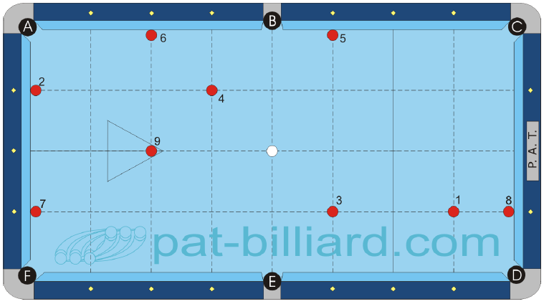 |  |  |  |  |  |  |  |  |  |  | 10. Devítková situace (9-Ball Situation) Umísti barevné koule 1 až 9 podle diagramu buď na křížení diamantových čar nebo na mantinelech. Začni s bílou z výchozího bodu a pokus se odehrát koule v pořadí. Řiď se standardními pravidly (WPA) pro devítku. K dispozici máš všechny kapsy a smíš zasáhnout i jiné barevné koule nebo dokonce zkusit kombinaci na kouli 9 pro dosažení plného skóre. Zahraj tři náběhy pro potřeby testů. Pro přetestování nebo pro obecný trénink doporučujeme 10 náběhů. Průměr x Faktor = Skóre % (Poznámka: pro získání průměru je nejspíš nutné sečíst výsledek všech tří náběhů a výsledek vydělit třemi) Průběh testu: tři náběhy po 9 koulích

 | B.i.H. | Scratch | Order | Jump | Bank | Kick | Combo | Kiss | Carom | Rail
 | No | No | 9-ball | Yes | Yes | Yes | Yes | Yes | Yes | Yes

